LDP orders ship marks 箱唛
PO#102206包装资料 --INVENTORY
一、以下数量
PO# 订单号 | RETAIL PO# 客人PO | STYLE# 款号 | STORE | COLOR | 颜色 | SIZE 尺码 |  |  |  |  | 总数量 | 款式图
 |  |  | (商店） |  |  | XS | S | M | L | XL
102206 | 无 | 80004-INVK | TJ MAXX (INVENTORY) | BURNT OLIVE | 橄榄绿 | 425 | 800 | 800 | 800 | 425 | 3250 | 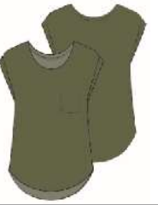
 |  |  |  | LOTUS | 藕粉色 | 425 | 800 | 800 | 800 | 425 | 3250
 |  |  |  | ELFIN YELLOW | 黄色 | 425 | 800 | 800 | 800 | 425 | 3250
 |  |  |  | FUCHSIA FEDORA | 玫红 | 500 | 950 | 950 | 950 | 500 | 3850
 |  |  |  | TURQUOISE | 浅绿 | 500 | 950 | 950 | 950 | 500 | 3850
合计： |  |  |  |  |  | 2275 | 4300 | 4300 | 4300 | 2275 | 17450

